titulná strana
Tabuľková príloha k výročnej správe o činnosti vysokej školy za rok 2020
Vysoká škola:

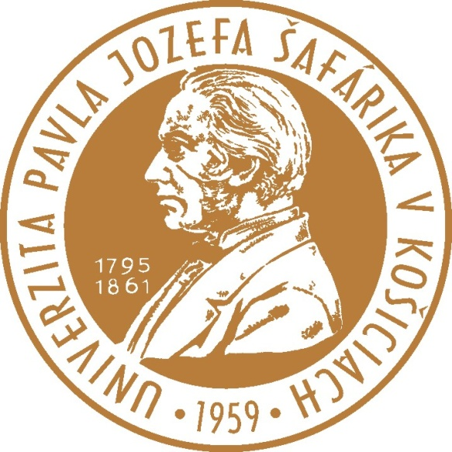

Univerzita Pavla Jozefa Šafárika v Košiciach

